1
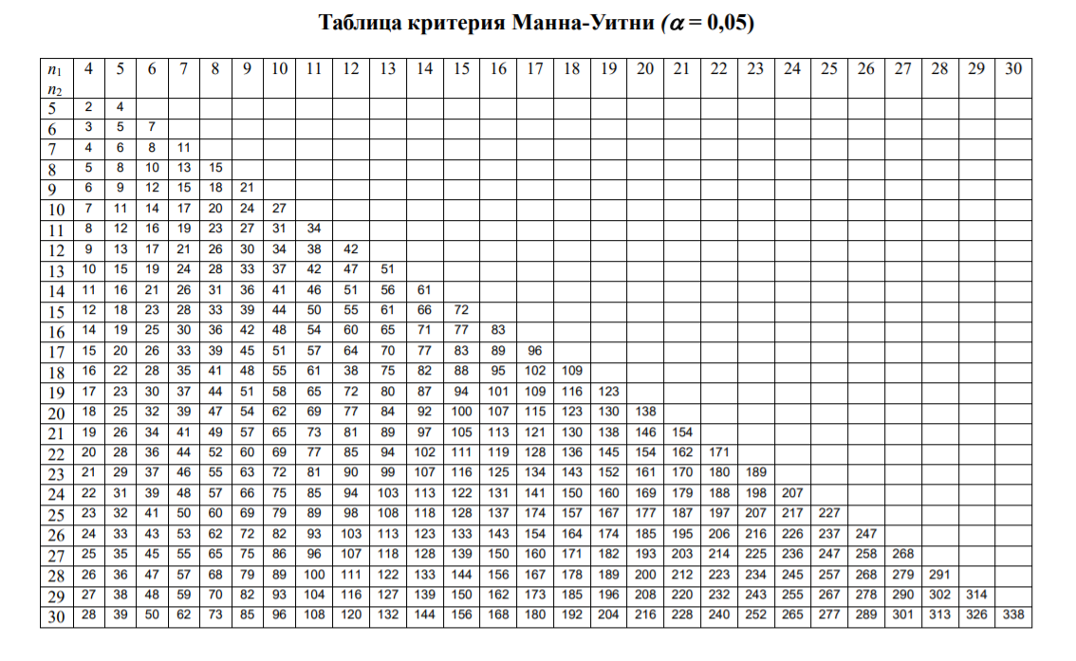
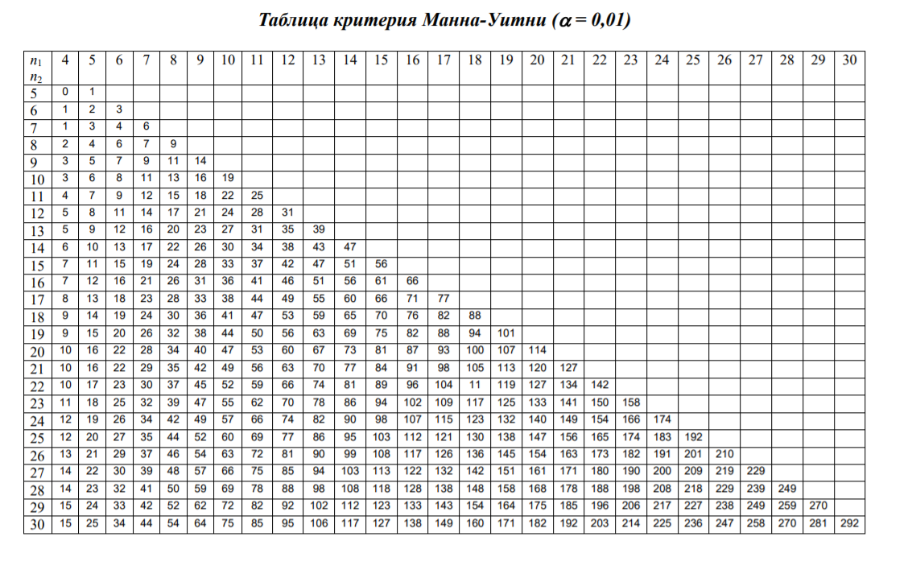
Група 1 | 45 | 40 | 44 | 38 |  | n1=4
Група 2 | 44 | 43 | 40 | 37 | 36 | n2=5 | Перевірка ранжування | (n*(n+1))/2 | 45

1 | 36 | 1 |  | 38 | 3 |  | 36 | 1
2 | 37 | 2 |  | 40 | 4.5 |  | 37 | 2
3 | 38 | 3 |  | 44 | 7.5 |  | 40 | 4.5
4 | 40 | 4.5 |  | 45 | 9 |  | 43 | 6
5 | 40 | 4.5 |  |  | 24 |  | 44 | 7.5
6 | 43 | 6 |  |  |  |  |  | 21
7 | 44 | 7.5
8 | 44 | 7.5 |  | U= | 6
9 | 45 | 9
 |  | 45

